普通怪
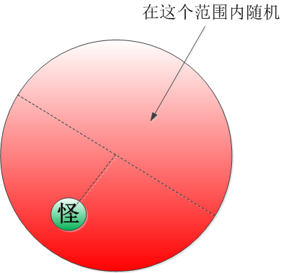
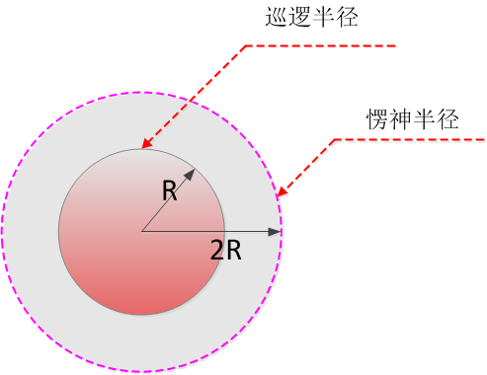
状态 | 动作 | 移动速度 | 触发条件
静止 | 静止 | 0 | 默认，3秒切换巡逻
巡逻 | 移动 | 50% | 默认，3秒切换静止
愣神 | 静止(转向玩家站着) | 0 | 玩家进入2R范围or怪被中立物件伤害
追击 | 移动 | 100% | 玩家进入R范围或被玩家打

追击规则
1，如果场上有多个角色，则谁打怪，怪就追谁
2，如果怪物开始追某玩家，则会一直追着打不会停下
3，如果该角色消失（死亡、传送、隐身），则怪物慢速走回出生点
4，如果怪物在追击途中被冰冻，之后解冻，则会继续追击
5，如果某个group的其中某一个怪被打，则所有怪一起追击
6，所有boss均为主动怪，出生后立刻追击玩家

 |  |  |  |  | 怪在一定范围内随机巡逻，巡逻到对面半圆的某位置，以防止距离过短
 |  |  |  | 注：图中的圆心为怪物的出生点 | 巡逻时为慢走，慢走时动作播放速度也要降低，以防止出现滑步现象
 |  |  |  | R指的是怪物的视野

